ART 96
RETENCIONES DE ISR DE SALARIOS Y ASIMILABLES

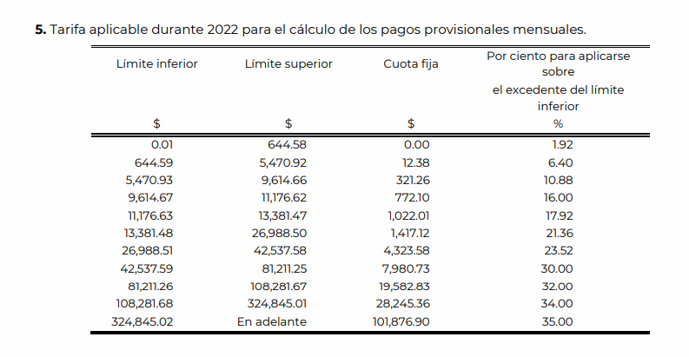
1. Calcular la retención de ISR de los sueldos gravados pagados a unos asalariados en las siguientes nóminas:

TRABAJADOR A | $7,000.00 | Mensuales, de la nómina del mes de Mayo
TRABAJADOR B | $3,000.00 | Quincenales, de la 1a Quincena de Mayo
TRABAJADOR C | $1,400.00 | Semanales, de la 2da Semana de Mayo
TRABAJADOR D | $1,000.00 | Quincenales, de la 1a Quincena de Mayo

APLICACIÓN DE TARIFA | TRAB A | TRAB B | TRAB C | TRAB D
INGRESO GRAVADO | $7,000.00 | $3,000.00 | $1,400.00 | $1,000.00 | nota: Se obtiene de acumular total de Ingresos menos Ingresos Exentos
MENOS: LIM INFERIOR | $5,470.93 | $2,699.41 | 1259.73 | 318.01 | nota2: Checar que estemos aplicando la tarifa correcta en base al periodo de la nomina a calcular
IGUAL: EXC S/LIM INF | $1,529.07 | $300.59 | $140.27 | $681.99
POR: % APLIC S/LIM INF | 10.88% | 10.88% | 10.88% | 6.40%
IGUAL: IMP MARGINAL | $166.36 | $32.70 | $15.26 | $43.65
MAS: CUOTA FIJA | $321.26 | 158.55 | 73.99 | 6.15
IGUAL: IMP A CARGO | $487.62 | $191.25 | $89.25 | $49.80
MENOS: SUB EMPLEO | -$253.54 | -145.35 | -67.83 | -200.70
IGUAL: RET ISR (SE) | 234.08 | 45.90 | 21.42 | -150.90

PARA ISR: ART 93,94 Y 96
INGRESOS GRAVADOS (TODO LO QUE PERCIBA POR NOMINA)
MENOS (INGRESOS EXENTOS)
INGRESO GRAVADO

ART 174
UNIVERSIDAD PANAMERICANA
CAMPUS BONATERRA
7mo. Semestre, Licenciatura en Contaduría Pública
MATERIA: Impuestos III
EJERCICIOS DE RETENCION DE ISR ART 174 RISR

1. Calcular la retención de ISR del Aguinaldo entregado a un trabajador en el mes de diciembre conforme a los procedimientos de la LISR y del RISR y comparar los resultados señalando cuál es más conveniente para el trabajador, los datos son los siguientes: Aguinaldo $ 12,000.00; ingreso ordinario del mes $ 20,000.00

 |  |  |  | exento | gravado
Parte Exenta del Aguinaldo (30 días de SMGAGC, 30 x $ 96.22) = |  |  |  | 2,886.60 | 9,113.40 | 12,000.00
Parte Gravada del Aguinaldo = |  | 9,113.40
Ingreso Ordinario del Mes + Parte Gravada del Aguinaldo = |  |  |  | 29,113.40

 | APLICO LA TARIFA DEL ARTÍCULO 96 DE LA LISR:
 | (PROCEDIMIENTO DE LA LISR)

 | Ingresos Gravados |  | 29,113.40
Menos: | Límite Inferior |  | 26,988.00
Igual: | Excedente del Límite Inferior |  | 2,125.40
Por: | % Aplicable Sobre Excedente |  | 23.52%
Igual: | Impuesto Marginal |  | 499.89
Más: | Cuota Fija |  | 4,323.00
Igual: | Impuesto Tarifa Art. 113 |  | 4,822.89
Menos: | Subsidio al Empleo |  | 0
Igual: | Retención de ISR |  | 4,822.89
 | Menos: Ret del IMO |  | 2,830.82 | ver cálculo abajo
 | Igual: Retención de Aguinaldo |  | 1,992.08

 | PROCEDIMIENTO DEL ARTICULO 174 DEL RISR

 | FRACCION I |  | 9,113.40
 | (AGUINALDO GRAVADO)/365*30.4 = |  | 759.03 | RESULTADO 1

 | FRACCION II |  |  | 759.03
 | RESULTADO FRACC I + ING MENSUAL ORDINARIO = 759.03 + 20,000 = |  |  |  |  | 20,759.03
 | APLICO LA TARIFA DEL ARTÍCULO 96 DE LA LISR:
 | Ingresos Gravados |  | 20,759.03
Menos: | Límite Inferior |  | 13,381.00
Igual: | Excedente del Límite Inferior |  | 7,378.03
Por: | % Aplicable Sobre Excedente |  | 21.36%
Igual: | Impuesto Marginal |  | 1,575.95
Más: | Cuota Fija |  | 1,417.00
Igual: | Impuesto Tarifa Art. 96 |  | 2,992.95
Menos: | Subsidio al Empleo |  | 0
Igual: | Retención de ISR |  | 2,992.95 | RESULTADO 2

 | FRACCION III
 | APLICO LA TARIFA DEL ARTICULO 96 DE LA LISR AL INGRESO MENSUAL ORDINARIO
 | Ingresos Gravados |  | 20,000.00
Menos: | Límite Inferior |  | 13,381.00
Igual: | Excedente del Límite Inferior |  | 6,619.00
Por: | % Aplicable Sobre Excedente |  | 21.36%
Igual: | Impuesto Marginal |  | 1,413.82
Más: | Cuota Fija |  | 1,417.00
Igual: | Impuesto Tarifa Art. 96 |  | 2,830.82
Menos: | Subsidio al Empleo |  | 0
Igual: | Retención de ISR |  | 2,830.82 | RESULTADO 3

IMPUESTO FRACC II - IMPUESTO FRACC III = 2992-2830 = |  |  |  | 162.13 | RESULTADO 4

 | FRACCION IV (IMPUESTO A RETENER)
 | AGUINALDO GRAVADO x TASA FRACCION V = AGUINALDO X 21.36 % = |  |  |  |  | 1,946.62
 |  |  |  |  | 9,113.40
 | FRACCION V
 | TASA = IMPUESTO FRACCION III / RESULTADO FRACCION I = 162.13 / 759 = |  |  |  |  | 21.36% | RESULTADO 4-RESULTADO 1

 | RETENCION DE ISR DEL AGUINALDO PROCEDIMIENTO DE LEY |  |  |  | 1,992.08 |  | ART.96
 | RETENCION DE ISR DEL AGUINALDO PROCEDIMIENTO DE REGLAMENTO |  |  |  |  | 1,946.62 | ART.174 RISR

 | CONCLUSION: ES MAS CONVENIENTE EL PROCEDIMIENTO DEL REGLAMENTO

 | 1.- CALCULO POR NOMINA CON OPCION ART 174 | COMPARO | 2.- CALCULO POR EXCEL CON TARIFA MENSUAL

2. Determinar la retención de ISR de la PTU entregada a un trabajador en el mes de Mayo con los siguientes datos (conforme a las 2 opciones: Artículo 96 LISR y Artículo 174 RISR):

PTU | $46,000.00 |  |  | INGRESO ORDINARIO DE MAYO | $6,000.00
PTU EXENTA | $1,443.30
PTU GRAVADA | $44,556.70 |  | PROCEDIMIENTO DEL ART. 174 RISR
 |  |  | FRACC I | $3,711.02
PROCEDIMIENTO DEL ART. 96 LISR (MENSUAL) |  |  | FRACC II | $9,711.02 | FRACC III | $6,000.00
INGRESO GRAVADO | $44,556.70 |  |  | $9,711.02 |  | $6,000.00
MENOS: LIM INFERIOR | $42,537.59 |  | MENOS LIM INF | $9,614.67 | MENOS LIM INF | $5,470.93
IGUAL: EXC S/LIM INF | $2,019.11 |  | EXC LIM INF | $96.35 | EXC LIM INF | $529.07
POR: % APLIC S/LIM INF | 30.00% |  | % APLIC LIM INF | 16.00% | % APLIC LIM INF | 10.88%
IGUAL: IMP MARGINAL | $605.73 |  | IMPTO MARGINAL | $15.42 | IMPTO MARGINAL | $57.56
MAS: CUOTA FIJA | $7,980.73 |  | MAS CUOTA FIJA | $772.10 | MAS CUOTA FIJA | $321.26
IGUAL: IMP A CARGO | $8,586.46 |  | IMPTO A CARGO | $787.52 | IMPTO A CARGO | $378.82
MENOS: SUB EMPLEO | $- |  | MENOS SAE | $- | MENOS SAE | $294.63
IGUAL: RET ISR (SE) | $8,586.46 |  | RET ISR D/ SAE | $787.52 | RET ISR D/ SAE | $84.19
MENOS: RET DEL SUELDO
IGUAL: RET PTU | $8,586.46 |  | FRACC V | 18.95% | FRACC III | $703.32
 |  |  | FRACC IV | $8,444.51

RETENCION DE ISR PROCEDIMIENTO LEY |  |  | $8,586.46
RET ISR PROCEDIMIENTO REGLAMENTO |  |  | $8,444.51
 |  | DIFERENCIA | $141.95

CONCLUSION: EN ESTE CASO ES MAS CONVENIENTE APLICAR EL PROCEDIMIENTO DEL REGLAMENTO

ART 97
UNIVERSIDAD PANAMERICANA
CAMPUS BONATERRA
7mo. Semestre, Licenciatura en Contaduría Pública
MATERIA: Impuestos III
EJERCICIO CALCULO ANUAL DE ISR SALARIOS

1. Realizar el cálculo anual de ISR de los trabajadores siguientes señalando el impuesto a cargo o a favor e indicando la obligación que deriva en cada caso:

 | Concepto |  | Trabajador A | Trabajador B
 | Ingreso mensual durante todo el año |  | 6,000.00 | 9,000.00
 | Gratificación Anual (Aguinaldo) |  | 3,000.00 | 4,500.00
 | Retenciones de ISR pagadas durante el año |  | 1,800.00 | 10,500.00

 | Parte exenta del aguinaldo |  | 2,886.60
 | Ingreso anual (sueldos + aguinaldo gravado) |  | 72,113.40 | 112,500.00
 | Suma de subsidio al empleo mensual |  | 3,535.56 | 0.00

 | APLICAMOS LA TARIFA DEL ARTICULO 152 DE LA LISR
 |  | Ingreso Anual | 72,113.40 | 112,500.00
 | Menos: | Límite Inferior | 65,651.08
 | Igual: | Excedente del Límite Inferior | 6,462.32 | 112,500.00
 | Por: | % Aplicable Sobre Excedente | 10.88%
 | Igual: | Impuesto Marginal | 703.10 | 0.00
 | Más: | Cuota Fija | 3,855.14
 | Igual: | Impuesto a cargo | 4,558.24 | 0.00
 | Menos: | Suma de subsidio al empleo | 3,535.56 | 0.00
 | Menos: | Retenciones de ISR pagadas | 1,800.00 | 10,500.00
 | Igual: | Saldo a Cargo a Enterar | -777.32 | -10,500.00

 | DICHOS SALDOS SE DEBERÁN ENTERAR A MAS TARDAR EN FEB DEL SIGUIENTE AÑO

SEPARACION
INSTITUTO DE POSGRADOS
Y ESPECIALIDADES
MÓDULO: ISR SUELDOS Y SALARIOS
RETENCION Y CALCULO ANUAL DE ISR DE INGRESOS POR SEPARACIÓN
 |  |  |  |  |  |  |  | 14

1. Con los siguientes datos calcular la retención de ISR y el impuesto anual de un trabajador que ingresó a laborar el 16 de Diciembre de 2008 y fue despedido el 28 de Febrero de 2022, se le entregó su prima de antigüedad y 3 meses de sueldo como indemnización de acuerdo a la LFT: |  |  |  |  |  |  |  | SALARIO DIARIO INTEGRADO (LFT)
 |  |  |  |  |  |  |  | Todos los pagos hechos en especie o en dinero
 |  |  |  |  |  |  |  | SUELDOS
 |  |  |  |  |  |  |  | SEPTIMOS DIA
Último sueldo mensual ordinario $ 13,000.00 |  |  | Demás ingresos gravados del año $ 140,000.00 |  |  |  |  | FONDO DE AHORRO
Sueldo mensual integrado | 13,900.00 |  |  |  |  |  |  | PREMIO POR PUNTUALIDAD O POR ASISTENCIA
 |  |  |  |  |  |  |  | VALES DE DESPENSA
ANTIGÜEDAD 13 AÑOS |  |  |  |  |  |  |  | ETC…

PRIMA DE ANTIGÜEDAD DE 13 AÑOS COMPLETOS = 12 DIAS POR AÑO CON SUELDO DEL DOBLE DEL SMGAGC = |  |  |  |  |  | 53,935.44
PRIMA DE ANTIGÜEDAD PROPORCIONAL DEL ULTIMO AÑO = |  |  | ((31+28)/365)*12*2*172.87 = |  |  | 670.64 | PROPORCION
 |  |  |  |  | TOTAL PRIMA DE ANTIGÜEDAD | 54,606.08
INDEMNIZACION 3 MESES DE SUELDO = |  | 41,700.00
TOTAL DE INGRESOS POR SEPARACION = |  | 96,306.08 | $200,000.00

INGRESOS POR SEPARACION EXENTOS = 90 VECES SMGAGC POR AÑO = 90x96.22x13 = |  |  |  |  | 112,577.40 | ART.93 LISR
INGRESOS POR SEPARACION GRAVADOS = |  | 87,422.60 | ??? |  |  |  |  | … DEL ARTICULO 96 PARRAFO DE LA LEY ISR:

RETENCION DE ISR PARA LOS INGRESOS POR SEPARACION:
 | APLICO LA TARIFA DEL ARTICULO 96 DE LA LISR AL USMO
 | Ingresos Gravados |  | 13,000.00
Menos: | Límite Inferior |  | 11,176.63 |  | TASA = 1348.76/13,000.00 =
Igual: | Excedente del Límite Inferior |  | 1,823.37 |  | 10.38%
Por: | % Aplicable Sobre Excedente |  | 17.92%
Igual: | Impuesto Marginal |  | 326.75
Más: | Cuota Fija |  | 1,022.01
Igual: | Impuesto Tarifa Art. 113 |  | 1,348.76
Menos: | Subsidio al Empleo |  | 0 |  |  |  |  | … DEL ARTICULO 95 DE LA LEY ISR:
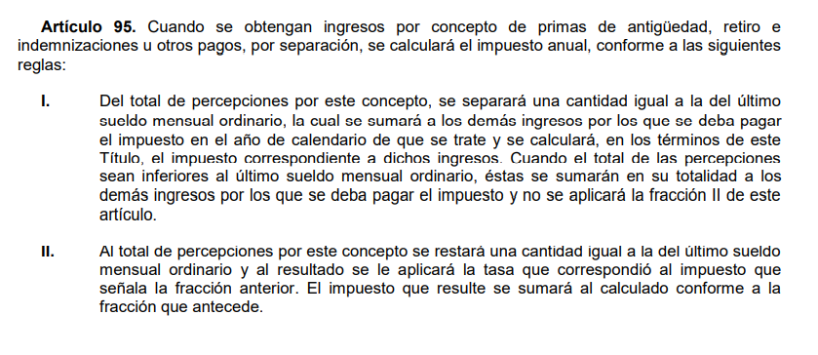
Igual: | Retención de ISR |  | 1,348.76

RETENCION = INGRESOS GRAVADOS POR SEPARACION X TASA DEL 10.38 % = |  |  |  | 9,070.15 | COMO PATRON

CALCULO DEL IMPUESTO ANUAL CUANDO SE TIENEN INGRESOS POR SEPARACION (ARTICULO 95):

FRACCION I
USMO + DEMAS INGRESOS GRAVADOS DEL AÑO = 13,000 + 140,000 = |  |  |  | 153,000

 | APLICO LA TARIFA DEL ARTICULO 152 DE LA LISR
 | Base de Impuesto |  | 153,000.00
Menos: | Límite Inferior |  | 134,119.42
Igual: | Excedente del Límite Inferior |  | 18,880.58
Por: | % Aplicable Sobre Excedente |  | 17.92%
Igual: | Impuesto Marginal |  | 3,383.40
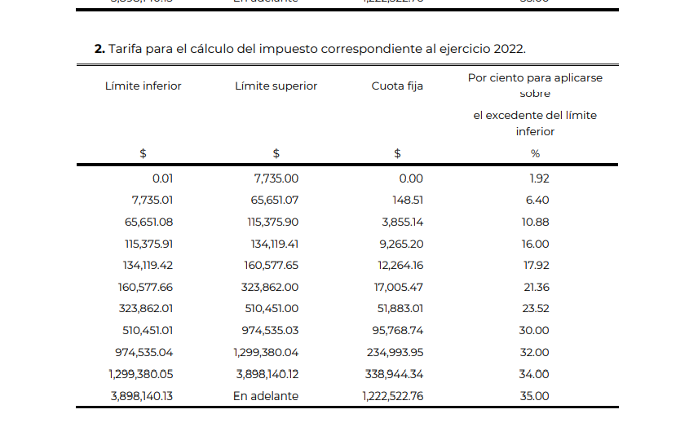
Más: | Cuota Fija |  | 12,264.16
Igual: | Impuesto Anual |  | 15,647.56 | {A]

FRACCION II
INGRESOS POR SEPARACION GRAVADOS - USMO = 87,422.00 - 13,000.00 = |  |  |  | 74,422.60 | INGRESOS NO ACUMULABLES
DETERMINACION DE LA TASA DEL IMPUESTO DE LA FRACCION I = 15,647.56/153,000.00 = |  |  |  |  | 10.23%
IMPUESTO A INGRESOS NO ACUMULABLES = 74,422.60 X 10.23 % = |  |  |  | 7,611.32 | {B]

IMPUESTO TOTAL ANUAL = A + B = |  |  | 23,258.88
 |  |  | 14,188.73 |  | COMO TRABAJADOR

2. Con los siguientes datos calcular la retención de ISR y el impuesto anual de un trabajador que ingresó a laborar el 1º de Diciembre de 2011 y fue despedido el 3 de Enero de 2021, se le entregó su prima de antigüedad y 3 meses de sueldo como indemnización de acuerdo a la LFT:

Último sueldo mensual ordinario $ 15,000.00 |  |  | Demás ingresos gravados del año $ 70,000.00
Sueldo mensual integrado | 15,800.00

ANTIGÜEDAD: 9 AÑOS 33 dias

PRIMA DE ANTIGÜEDAD DE 9 AÑOS COMPLETOS = 12 DIAS POR AÑO CON SUELDO DEL DOBLE DEL SMGAGC = |  |  |  |  |  | $37,339.92 |  | 1-Dec-11
PRIMA DE ANTIGÜEDAD PROPORCIONAL DEL ULTIMO AÑO = |  |  |  |  |  | $375.10 |  | 1-Dec-12 | 1
 |  |  |  |  | TOTAL PRIMA DE ANTIGÜEDAD | 37,715.02 |  | 1-Dec-13 | 2
 |  |  |  |  |  |  |  | 1-Dec-14 | 3
INDEMNIZACION 3 MESES DE SUELDO = |  | 47,400.00 |  |  |  |  |  | 1-Dec-15 | 4
TOTAL DE INGRESOS POR SEPARACION = |  | 85,115.02 |  |  |  |  |  | 1-Dec-16 | 5
 |  |  |  |  |  |  |  | 1-Dec-17 | 6
INGRESOS POR SEPARACION EXENTOS = 90 VECES SMGAGC POR AÑO = |  |  |  |  | 72,592.20 | con valor de UMA 2021 |  | 1-Dec-18 | 7
INGRESOS POR SEPARACION GRAVADOS = |  | 12,522.82 |  |  |  |  |  | 1-Dec-19 | 8
 |  |  |  |  |  |  |  | 1-Dec-20 | 9
RETENCION DE ISR PARA LOS INGRESOS POR SEPARACION: |  |  |  |  |  |  |  | 1-Dec-21 |  | baja | 3-Jan-21
 | APLICO LA TARIFA DEL ARTICULO 96 DE LA LISR AL USMO
 | Ingresos Gravados |  | 15,000.00
Menos: | Límite Inferior |  | 13,381.48 |  | TASA = 1,762.84/15,000.00 =
Igual: | Excedente del Límite Inferior |  | 1,618.52 |  | 11.75%
Por: | % Aplicable Sobre Excedente |  | 21.36%
Igual: | Impuesto Marginal |  | 345.72
Más: | Cuota Fija |  | 1,417.12
Igual: | Impuesto Tarifa Art. 113 |  | 1,762.84
Menos: | Subsidio al Empleo |  | 0
Igual: | Retención de ISR |  | 1,762.84

RETENCION = INGRESOS GRAVADOS POR SEPARACION X TASA DEL __ % = |  |  |  | 1,471.71

CALCULO DEL IMPUESTO ANUAL CUANDO SE TIENEN INGRESOS POR SEPARACION (ARTICULO 95):

FRACCION I
USMO + DEMAS INGRESOS GRAVADOS DEL AÑO = |  |  |  | 85,000
 | APLICO LA TARIFA DEL ARTICULO 152 DE LA LISR
 | Base de Impuesto |  | 85,000.00
Menos: | Límite Inferior |  | 65,651.08
Igual: | Excedente del Límite Inferior |  | 19,348.92
Por: | % Aplicable Sobre Excedente |  | 10.88%
Igual: | Impuesto Marginal |  | 2,105.16
Más: | Cuota Fija |  | 3,855.14
Igual: | Impuesto Anual |  | 5,960.30

FRACCION II
INGRESOS POR SEPARACION GRAVADOS - USMO = 12,522.82 - 15,000.00 = |  |  |  | -2,477.18 | INGRESOS NO ACUMULABLES
DETERMINACION DE LA TASA DEL IMPUESTO DE LA FRACCION I = 5960.30 /85,000.00 = |  |  |  |  | 7.01%
IMPUESTO A INGRESOS NO ACUMULABLES = __ X __ % = |  |  |  | -173.70

IMPUESTO TOTAL ANUAL = __ + __ = |  |  | 5,786.60
 |  |  | $4,314.89

